Sheet1
Scene No. | 0
Quest Title | 探险家雷欧
Quest Log | 询问雷欧岛上情况
Map No. | 22
 | 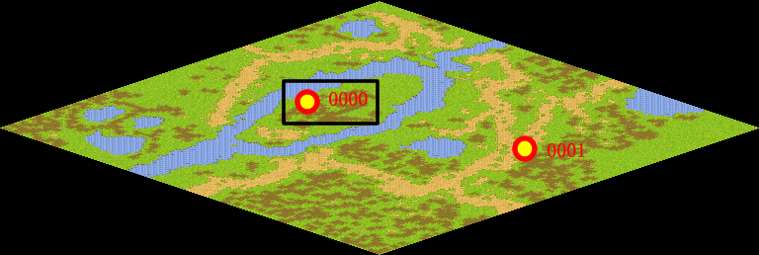
NPC No. | 0
Condition | 完成Quest-0203
Dialog | 方舟花园里有一位优秀的探险家叫雷欧，他阅历丰富，你帮我去问问他，最近这么多被邪恶力量控制的宠物出现在岛上，究竟是怎么回事？
Select | 1：接受，2：不接受
Result | 1 : Scene 0001, 2 : 关闭对话框

ScriptFile | Qlog-0204-000.scr
 | Q0000-0204-000.scr

